关系图
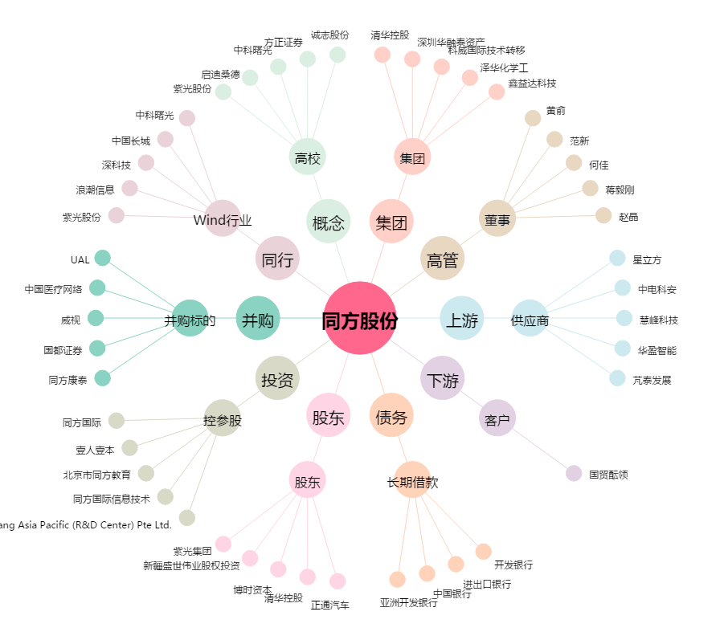
同方股份[600100.SH] - 关系概览图

